Hoja1
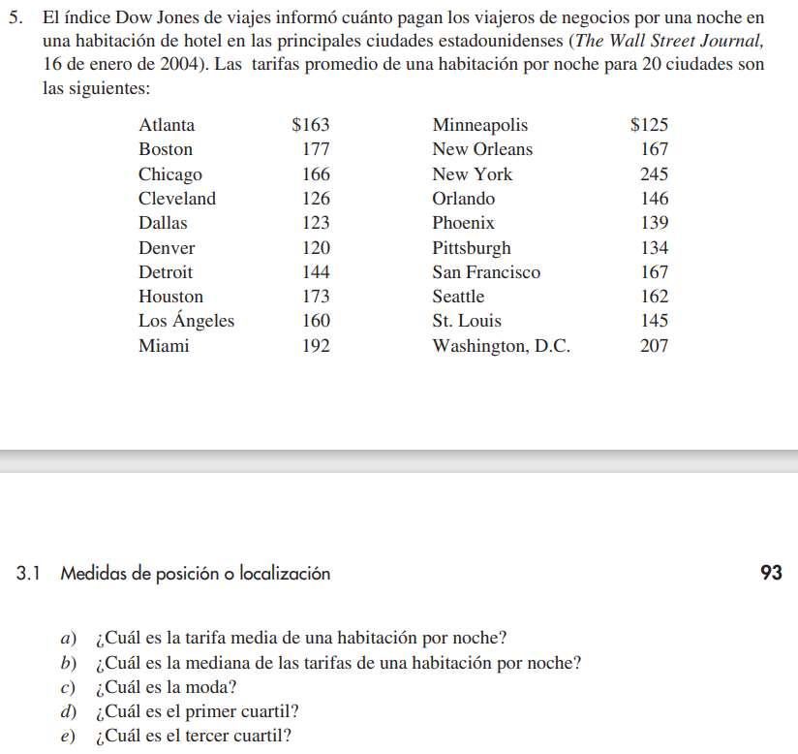
 |  |  |  |  |  | Tarifa
 |  | Ciudad | Tarifa |  | 1 | 120
 |  | 1 | 163 |  | 2 | 123
 |  | 2 | 177 |  | 3 | 125
 |  | 3 | 166 |  | 4 | 126
 |  | 4 | 126 |  | 5 | 134 | Q1
 |  | 5 | 123 |  | 6 | 139
 |  | 6 | 120 |  | 7 | 144
 |  | 7 | 144 |  | 8 | 145
 |  | 8 | 173 |  | 9 | 146 | 161
 |  | 9 | 160 |  | 10 | 160 | Q2
 |  | 10 | 192 |  | 11 | 162
 |  | 11 | 125 |  | 12 | 163
 |  | 12 | 167 |  | 13 | 166
 |  | 13 | 245 |  | 14 | 167
 |  | 14 | 146 |  | 15 | 167 | Q3
 |  | 15 | 139 |  | 16 | 173
 |  | 16 | 134 |  | 17 | 177
 |  | 17 | 167 |  | 18 | 192
 |  | 18 | 162 |  | 19 | 207
 |  | 19 | 145 |  | 20 | 245
 |  | 20 | 207

 |  | a) | Tarifa media= | 159.05

 |  | b) | Tarifa mediana= | 161

 |  | c) | Tarifa modal= | 167

f) | Calcule el percentil 90. | d) | Primer cuartil= | 137.75
g) | Elabore un diagrama de caja y bigotes
 |  | e) | Tercer cuartil= | 168.5

 |  | f) | Percentil 90= | 193.5

Hoja3
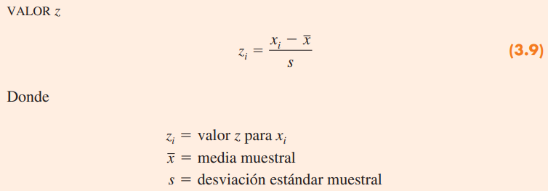

 | miu= | 6.9 | horas
 | sigma= | 1.2 | horas

a) | x1 | x2
 | 4.5 | 9.3
 | z1 | z2 | %
 | -2 | 2 | 75


 | Por lo menos el 75% de los americanos duermen entre 4.5 y 9.3 horas

b) | x1 | x2
 | 3.9 | 9.9
 | z1 | z2 | %
 | -2.5 | 2.5 | 84

c) | x1 | x2
 | 4.5 | 9.3
 | z1 | z2
 | -2 | 2

 | Aprox. el 95% de los gringos duermen entre 4.5 y 9.3 horas.

